Carga_DGPM
MATRIZ DE INFORMACIÓN MÍNIMA PARA INFORME PARCIAL DE RENDICIÓN DE CUENTAS AL CIUDADANO

1- PRESENTACIÓN
Institución: | Viceministerio de Capital Humano y Gestión Organizacional
Periodo del informe: julio, agosto y septiembre 2023

Misión institucional
Ser una institución rectora de políticas de desarrollo organizacional y gestión transparente de las personas en el sector público, que formula y emite normas técnicas, en beneficio de la ciudadanía.

Qué es la institución
Que por Ley N° 7158/2023 “Que crea el Ministerio de Economía y Finanzas”; establece en su “Artículo 10. De la absorción de la Secretaría de la Función Pública. Dispóngase la absorción de la Secretaría de la Función Pública, la cual, a partir de la vigencia de la presente ley, dependerá orgánicamente del Ministerio de Economía y Finanzas. Toda referencia legal y reglamentaria a la Secretaría de la Función Pública, se considerará realizada al Viceministerio de Capital Humano y Gestión Organizacional…”. Es así que el Viceministerio de Capital Humano y Desarrollo Organizacional se define como el organismo central normativo para la función pública y el desarrollo institucional de las entidades estatales. Entre sus principales atribuciones está, formular la política de gestión y desarrollo de las personas que trabajan en el sector público. Para lograr sus objetivos la SFP trabaja con las áreas de Gestión y Desarrollo de las Personas (o Recursos Humanos) u otras equivalentes de los organismos y entidades del Estado.

2-Presentación del CRCC
Nro. | Dependencia | Responsable | Cargo que Ocupa
1 | Dirección de Transparencia y Anticorrupción | Antonia Vaneza Flores | Directora / Coordinador CRCC
2 | Dirección General de Gabinete | Jorge Chamorro | Director General
3 | Dirección General de Planificación y Monitoreo | Gloria Beatriz Benítez Jara | Directora General
4 | Dirección General de Administración y Finanzas | Silvia Catherine Nuñez Nuñez | Directora General
5 | Dirección General de Tecnología de la Información y Comunicación | Juan Adelfi Aguilera Mancuello | Director General
6 | Dirección General de Comunicación Estratégica | Andrea Chamorro Orrego | Directora General
7 | Dirección de Auditoría Interna Institucional | Rosa María Cáceres Casco | Directora
8 | Dirección de Gestión y Desarrollo de las Personas | Rodney Cano | Director
9 | Dirección General de Asuntos Jurídico | Steven Edilson Fleitas | Director General
10 | Dirección General de Concursos | Nathalie Leticia Delorme Delmas | Directora General
11 | Dirección General del Instituto Nacional de la Administración Pública del Paraguay | Edid Noelia González Bareiro | Directora General
12 | Dirección General de Asesoramiento Técnico a los OEE | Celia Elizabeth Báez | Directora General

3- Plan de Rendición de Cuentas
3.1. Resolución de Aprobación y Anexo de Plan de Rendición de Cuentas
Evidencia (Enlace del documento) | https://www.sfp.gov.py/sfp/archivos/documentos/RES%20105.22%20PLAN%20ANUAL%20RRC_8crc0fks.pdf

3.2 Plan de Rendición de Cuentas
Priorización | Tema / Descripción | Vinculación POI, PEI, PND, ODS. | Justificaciones | Evidencia
1° | Mejorar la Gestión del talento humano al interior de la Secretaría y proyectar a todo el Sector Público. | ODS 16 | - Programa de desarrollo de la Carrera del Servicio Civil – SICCA - Reglamentaciones que Centralizan los llamados de concurso en la SFP - Programa de Desarrollo y Fortalecimiento Institucional - Obligatoriedad de presentación de informes a la SFP, establecido en el Decreto Reglamentario del PGN. - Implementación de estrategias de comunicación, a través de las diferentes plataformas de la SFP. - Programas de Formación y Capacitación de Servidoras y Servidores Públicos - Asesoría técnica a OEE | https://url2.cl/4WxFa
2° | Desarrollar una comunicación estratégica para obtener el necesario apoyo político y de la ciudadanía, con miras al logro de los objetivos | ODS 16 | - Implementación de estrategias de comunicación, a través de las diferentes plataformas comunicacionales de la SFP. | https://url2.cl/lKj9p
3° | Promover políticas de Igualdad, equidad e idoneidad en el acceso y desarrollo de personas en los OEE. | ODS 5 - 8 - 16 | - Programa de desarrollo de la Carrera del Servicio Civil – SICCA - Reglamentaciones que Centralizan los llamados de concurso en la SFP - Programa de Desarrollo y Fortalecimiento Institucional - Obligatoriedad de presentación de informes a la SFP, establecido en el Decreto Reglamentario del PGN. - Implementación de estrategias de comunicación, a través de las diferentes plataformas de la SFP. - Programas de Formación y Capacitación de Servidoras y Servidores Públicos - Asesoría técnica a OEE - Aprobación del Plan Estrategico Institucional 2020-2024 - Definición y Aprobación del II Plan de Igualdad, Inclusión y No Discriminación 2020 - 2024. - Adopción por parte de la SFP, del II Plan de Igualdad, Inclusión y No Discriminación 2020 - 2024. | https://url2.cl/Cys5w

4-Gestión Institucional
4.1 Nivel de Cumplimiento de Minimo de Información Disponible - Transparencia Activa Ley 5189 /14
Mes | Nivel de cumplimiento | Enlace de la SFP
Resumen | Informe sobre el Grado de cumplimiento de la Ley 5189/2014 por parte de los OEE, % de instituciones que cumplen 100 % con la Ley 5.189/2014*, respecto a: - Noviembre/2022: 27,2% - Diciembre/2022: 24,0% - Resumen Anual de Asignaciones del 2022: 35,4% - Enero 2023: 27,8% - Febrero/2023: 27,8% - Marzo/2023: 28,0% - Abril/2023: 27,1% - Mayo/2023: 25,1% - Junio/2023: 26,0% - Julio/2023: 23,5% - Grado de cumplimiento de la Ley 5189/2014 por parte de la SFP, en los meses de noviembre, diciembre, resumen anual de asignaciones del ejercicio 2022, enero, febrero, marzo, abril, mayo, junio y julio de 2023 fue del: 100 %. Obs.: el proceso de verificación se desarrolla, conforme lo establece el artículo 6° de la Ley 5189, a partir del decimoquinto día hábil del mes, sobre el grado de cumplimiento del mes inmediatamente anterior, por parte de más de 430 OEE (438 en el ejercicio 2022 y 439 en el 2023). En proceso el monitoreo correspondiente al grado de cumplimiento de agosto de 2023 (cuyo vencimiento fue el 21 de septiembre de 2023). | https://www.sfp.gov.py/sfp/seccion/65-monitoreo-de-la-ley-518914.html
...
4.6 Servicios o Productos Misionales (Depende de la Naturaleza de la Misión Insitucional, puede abarcar un Programa o Proyecto)
14 | Asistencias Técnicas sobre Politicas de Gestion y desarrollo de Personas a OEE | Monitoreo de la implementación de políticas de gestión y desarrollo de las personas y cumplimiento de disposiciones legales | 100% de solicitudes de asistencia | 14 ASISTENCIAS PRESENCIALES | 100% de Asistencia realizadas | No aplica
15 | El Instituto Nacional de la Administración Pública del Paraguay dependiente de la Secretaría de la Función Pública es el organismo técnico, propulsor y ejecutor de la polítoca de capacitación, formación e investigación del sector público, para el perfeccionamiento integral de los servidores públicos que responden a las exigencias de un estado moderno. | Garantizar la promoción, el desarrollo y la evaluación de acciones de formación y capacitación tendientes al mejoramiento de las competencias en el servidor público y generar conocimiento sobre el funcionamiento de la Administraciín Pública a la ciudadanía. | Profesionalización de los servidores públicos. Generar conocimiento a cerca del funcionamiento de la Administración Pública a la ciudadanía. | Servidores públicos y familiares de servidores públicos. | 1299 Servidores públicos /familiares de servidores públicos beneficiados con Aranceles Preferenciales. | Resoluciones Aranceles: 1. Resolución 35/2023 (Febrero) 2. Resolución 62/2023 (Febrero) 3. Resolución 98/2023 (Marzo) 4. Resolución 99/2023 (Marzo) 5. Resolución 119/2023 (Marzo) 6. Resolución Nº 153/2023 (Abril) 7. Resolución Nº 189/2023 (Abril) 8. Resolución 229/2023 (Mayo) 9. Resolución 253/2023 (Junio) 10. Resolución 338/2023 (JULIO) 11, Resolución 372/2023 (Agosto https://www.sfp.gov.py/inapp/?page_id=4
16 | Coordinar y supervisar la gestión operacional del despacho de la Máxima Autoridad Institucional, establecer y mantener relaciones con entidades nacionales e internacionales, gubernamentales y no gubernamentales, impulsar alianzas, coordinar y articular proyectos para el fortalecimiento de la SFP, como también promover la transparencia en la gestión. Supervisar la estrategia de cooperación direccionadas a la obtención de recursos técnicos, financieros y el desarrollo de actividades conducentes al fortalecimiento de la Secretaría de la Función Pública. | Generar conjuntamente con la Dirección de Cooperación y Proyectos, acuerdos con organismos nacionales e internacionales orientados al logro de cooperaciones técnicas y financieras 2. Coordinar las gestiones de la MAI, el proceso de seguimiento de temas específicos a cargo de las demás Direcciones Generales, y que fueran solicitadas por la MAI | Cantidad de reuniones gestionadas y ejecutadas con cooperantes 2. Porcentaje de cumplimiento de avances sobre Proyectos y Programas ejecutados por Organismos Internacionales y otras fuentes 3. Cantidad de actividades desarrolladas | Se coordinaron las reuniones y audiencias con Máximas Autoridades de los Organismos y Entidades del Estado, representantes sindicales, gremios y asociaciones de funcionarios públicos; así como también autoridades de universidades e institutos de educación superior entre otros. De enero a marzo 2022 se contabiliza más de 11 audiencias y reuniones de la Máxima Autoridad de la SFP acompañada del plantel directivo como política de puertas abiertas dentro del marco de los protocolos establecidos por el MSPyBS sobre el Protocolo Sanitario. | En ese contexto en el Periodo de Julio a Agosto de 2023, se han firmado convenios con la Universidad del Sol (UNADES), con el Instituto de Desarrollo (ID). También se firmó el Acuerdo Marco de Cooperación Interinstitucional entre la Universidad Columbia del Paraguay (UCP). Se ha firmado el Convenio Marco de Cooperación Interinstitucional relativo a productos del Programa de Apoyo a la Agenda Digital (4650/OC-PR) entre el Ministerio de Tecnologías de la Información y Comunicación (MITIC) y la Secretaria de la Función Pública. | sfp.gov.py/sfp/seccion/129-convenios-firmados.html
17 | Coordinar, promover y monitorear el cumplimiento de políticas de igualdad e inclusión en la función pública, impulsadas por la SFP, de conformidad con las normas vigentes; así como de ocuparse de la promoción de las Políticas de Igualdad y No Discriminación en la función pública | Monitoreo de la implementación de políticas de gestión y desarrollo de las personas y cumplimiento de disposiciones legales | 100% de los OEE monitoreados | 426 OEE | 23 instituciones que cumplen con el 5% de PCD en sus nóminas. - 22 instituciones que cuentan con planes vigentes de inclusión de PcD aprobados por la SFP | lhttps://www.sfp.gov.py/sfp/seccion/67-situacion-pcd.html
 | Inclusión de Personas con Discapacidad (PcD) en los Organismos y Entidades del Estado (OEE) Según Ley 2479 y su modificatoria Ley 3585 Septiembre de 2023 |  |  | Monitoreo del Grado de Cumplimiento de la Ley 5189/2014 Correspondiente al mes de Julio de 2023 (Vencimiento 22 de agosto de 2023)
 | Grado de Cumplimiento | Cantidad de OEE con datos de PcD | % de Cumplimiento | GRADO DE CUMPLIMIENTO | Cantidad de OEE por Grado de Cumplimiento | % de OEE respecto al Total Monitoreado
 | Cuentan con al menos el 5 % de PcD en sus nóminas | 23 | 5.40% | 100 % DE CUMPLIMIENTO | 108 | 24.6%
 | Cuentan con menos del 5 % de PcD en sus nóminas | 218 | 51.17% | CUMPLIMIENTO INTERMEDIO | 317 | 72.2%
 | No cuentan con PcD en sus nóminas | 177 | 41.55% | NO CUMPLEN | 13 | 3.0%
 | No reportan altas y bajas a la SFP, conforme al artículo 111 del Anexo A del Decreto 8759/23 | 8 | 1.88% | Nuevo OEE aun sin verificación | 1** | 0.2%
*
 | Total | 426 | 100% | TOTAL | 438 | 100%
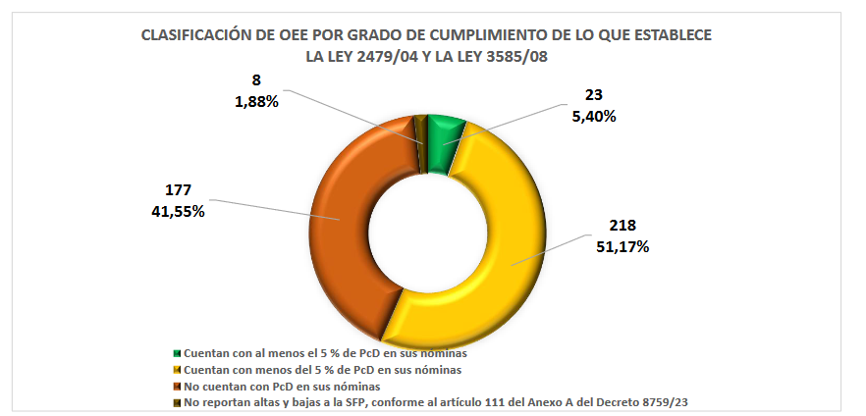
 |  |  |  | * Consideraciones particulares * Son contabilizadas en el Resumen del monitoreo de la Ley 5189, no así en el listado general, las Facultades dependientes de la Universidad Nacional del Este, en virtud a la Resolución del Rectorado de la UNE N° 1020/2016 sus Decanos son responsables del cumplimiento de la Ley 5189/2014, y las Facultades dependientes de la Universidad Nacional de Caaguazú (UNCA), conforme lo dispuesto en la Resolución del Rectorado N° 200/2021. **A partir de marzo de 2023 se excluye de la verificación mensual al Consejo Nacional de Educación y Ciencias (CONEC), que por comunicación del órgano matriz que indica que "el CONEC como órgano de gestión que forma parte de la estructura orgánica del MEC, integra el recurso humano, patrimonial, administrativo y financiero del MEC", por lo que no aplica la verificación de manera independiente.
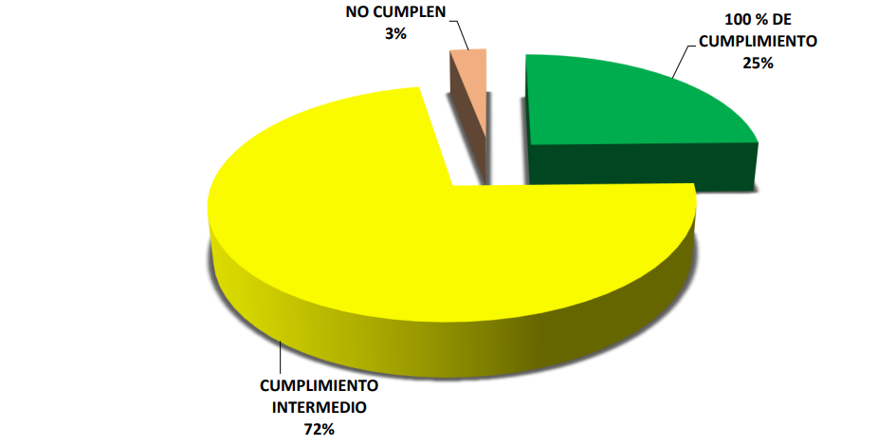

4.7 Contrataciones realizadas
ID | Objeto | Valor del Contrato | Proveedor Adjudicado | Estado (Ejecución - Finiquitado) | Enlace DNCP
423166 | 264 | 3,165,600 | INTERCONTINENTAL DE SEGUROS Y REASEGUROS SA | 100% Ejecutado | https://www.contrataciones.gov.py/licitaciones/adjudicacion/423166-adquisicion-seguro-vehiculo-institucional-ad-referendum-1/resumen-adjudicacion.html
425939 | 244 | 60,000,000 | VICTOR ROLANDO LOPEZ VAZQUEZ | 0% | https://www.contrataciones.gov.py/licitaciones/adjudicacion/425939-servicio-mantenimiento-reparacion-rodados-sfp-plurianual-1/resumen-adjudicacion.html#proveedores
430587 | 543 | 138,168,000 | ITCS S.A. | 0% | https://www.contrataciones.gov.py/licitaciones/adjudicacion/430587-adquisicion-equipos-informaticos-sfp-ad-referendum-1/resumen-adjudicacion.html#proveedores
430842 | 243 | 15,100,000 | ACA TECHINCAL SUPPORT SA | 100% | https://www.contrataciones.gov.py/licitaciones/adjudicacion/430842-mantenimiento-reparacion-servidores-ups-ad-referendum-1/resumen-adjudicacion.html
432721 | 242 | 80,000,000 | ISIDRO SALDAÑA FLORES | 0% | https://www.contrataciones.gov.py/licitaciones/adjudicacion/432721-mantenimiento-reparacion-edificios-sfp-plurianual-1/resumen-adjudicacion.html
433023 | 264 | 25,110,400 | LA INDEPENDENCIA DE SEGUROS SOCIEDAD ANONIMA | 21% | https://www.contrataciones.gov.py/licitaciones/adjudicacion/433023-seguros-varios-sfp-1/resumen-adjudicacion.html
4.8 Ejecución Financiera (Generar gráfica)
Periodo: 1 de julio al 30 de septiembre de 2023
...
 | 330 | PRODUCTOS DE PAPEL, CARTÓN E IMPRESOS | 1,000,000 | 0 | 1,000,000
 | 910 | PAGO DE IMPUESTOS, TASAS, GASTOS JUDICIALES Y OTROS | 9,636,485 | 2,148,950 | 7,487,535
Tipo: 2 Programa de Acción Programa: 2 Servicios Sociales de Calidad Sub Programa: 7 Servicio Civil y Carrera Administrativa
Ejecucion Presupuestaria del 01 de julio al 30 de setiembre de 2023 (en miles de guaraníes)
Niveles | Niveles | Presupuesto Vigente | Ejecutado | Saldo | % de Ejecución | % del Presupuesto
100 | Servicios Personales | 12,557,722 | 2,963,226 | 9,594,496 | 23.60 | 83.38
200 | Servicios no Personales | 2,200,493 | 694,778 | 1,505,715 | 31.57 | 14.61
300 | Bienes de Consumo e Insumos | 51,500 | 7,837 | 43,663 | 15.22 | 0.34
 | TOTAL | 15,061,139 | 3,667,990 | 11,393,149 | 24.35 | 98.39
Ejecución presupuestaria (julio a setiembre2023)
Servicios Personales | 12557722.021 | 2769055.62 | 12557722.021 | 2769055.62
Servicios no Personales | 2256691.679 | 274008.331 | 2256691.679 | 274008.331
Bienes de Consumo e Insumos | 38500 | 0 | 38500 | 0
Inversión Física | 200000 | 0 | 200000 | 0
Otros Gastos | 8225.345 | 0 | 8225.345 | 0

5.2. Aportes y Mejoras resultantes de la Participación Ciudadana
Propuesta de Mejora | Canal Utilizado | Acción o Medida tomada por OEE | Evidencia | Observaciones
NO APLICA PARA ESTE SEMESTRE

5.3 Gestión de denuncias de corrupción
DENUNCIAS | Total de denuncias ingresadas : 22 | Providencias | Actas de Denuncias | Actas de Recepción de Documentos | Dictámenes | Asistencia a servidores públicos
 |  | (Verificación In Situ)
MES | Providencias
julio | 10 | ------- | 1 | ------ | 6 | 3 (presencial)
...

